CASO DE USO
 | FORMATO DE CASOS DE PRUEBAS
 | CO18
 | CASO DE USO | Lista proyectos
 | PRUEBA | Validar la lista de proyectos
 | DESCRIPCIÓN | Verificar si el sistema permite listar los proyectos al operario
 | CONDICIONES DE EJECUCIÓN | El operario debe estar logueado
 | MÓDULO | Proyectos

# | ENTRADA | RESULTADO ESPERADO | EVALUACIÓN DE LA PRUEBA | OBSERVACIONES
1 | Ingresar a la lista de proyectos | Lista de proyectos registrados en la base de datos | Aprobado | 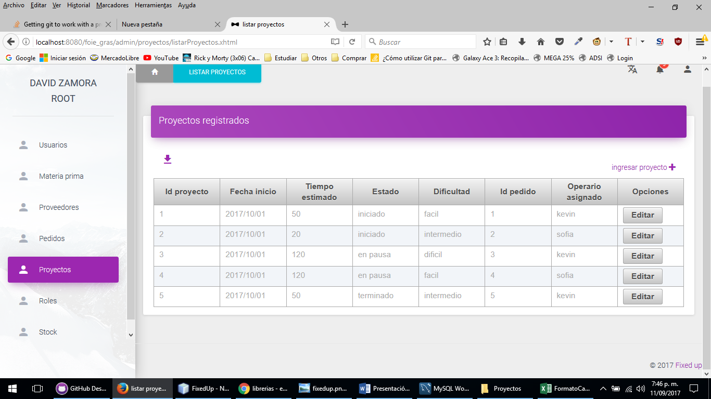
2 | Ingresar a la lista de proyectos | Reporte de excepcion Lo sentimos losproyectos no se pudieron listar, verificar e intentar de nuevo

